FIG_2.1
Torna all'indice
Figura 2.1 Indicatori di povertà o esclusione sociale per gruppo sociale -
Anno 2015 (per 100 individui dello stesso gruppo sociale)

 | Grave deprivazione | Bassa intensità | Rischio di povertà |  | Rischio di povertà o di esclusione sociale
Totale | 11.5 | 11.7 | 19.9 |  | 28.7
Classe dirigente | 0.7 | 3.9 | 4.4 |  | 7.6
Pensioni d’argento | 3.6 | 12.7 | 6.1 |  | 12.7
Famiglie di impiegati | 3.5 | 2.0 | 9.5 |  | 12.8
Giovani blue-collar | 12.2 | 5.2 | 14.9 |  | 24.5
Famiglie degli operai in pensione | 9.4 | 26.4 | 16.4 |  | 26.9
Anziane sole e giovani disoccupati | 21.6 | 56.0 | 39.0 |  | 53.9
Famiglie tradizionali della provincia | 11.8 | 10.8 | 29.5 |  | 38.7
Famiglie a basso reddito di soli italiani | 20.6 | 14.7 | 33.3 |  | 43.7
Famiglie a basso reddito con stranieri | 27.2 | 8.8 | 39.0 |  | 54.5

 | Grave deprivazione | Bassa intensità | Rischio di povertà | Rischio di povertà o di esclusione sociale
Totale
Classe dirigente
Pensioni d’argento
Famiglie di impiegati
Giovani blue-collar
Famiglie degli operai in pensione
Anziane sole e giovani disoccupati
Famiglie tradizionali della provincia
Famiglie a basso reddito di soli italiani
Famiglie a basso reddito con stranieri

Fonte: Istat, Eu-Silc

 | Grave deprivazione | Bassa intensità | Rischio di povertà | Rischio di povertà o di esclusione sociale

Totale | 11.5 | 11.7 | 19.9 | 28.7
Classe dirigente | 0.7 | 3.9 | 4.4 | 7.6
Pensioni d’argento | 3.6 | 12.7 | 6.1 | 12.7
Famiglie di impiegati | 3.5 | 2.0 | 9.5 | 12.8
Giovani blue-collar | 12.2 | 5.2 | 14.9 | 24.5
Famiglie degli operai in pensione | 9.4 | 26.4 | 16.4 | 26.9
Anziane sole e giovani disoccupati | 21.6 | 56.0 | 39.0 | 53.9
Famiglie tradizionali della provincia | 11.8 | 10.8 | 29.5 | 38.7
Famiglie a basso reddito di soli italiani | 20.6 | 14.7 | 33.3 | 43.7
Famiglie a basso reddito con stranieri | 27.2 | 8.8 | 39.0 | 54.5

FIG. 2.2
Torna all'indice
Figura 2.2 Reddito equivalente familiare per gruppo sociale - Anno 2015 (alcuni parametri caratteristici
della distribuzione rapportati alla mediana totale)

La metà delle famiglie è tra questi estremi

Fonte: Istat, Eu-Silc

Fonte: Elaborazioni su dati Eu-Silc

 | Reddito medio | 10% più ricco | 3° quarto- 1° quarto | Reddito mediano | 1° quarto | 10% più povero
Famiglie a basso reddito con stranieri | 66.3 | 111.7 | 42.5 | 62.0 | 43.5 | 25.9
Famiglie a basso reddito di soli italiani | 77.6 | 129.1 | 49.3 | 72.3 | 49.3 | 28.7
Famiglie tradizionali della provincia | 82.7 | 136.2 | 53.4 | 75.4 | 52.2 | 32.9
Anziane sole e giovani disoccuapti | 88.8 | 149.6 | 57.6 | 81.0 | 53.8 | 28.7
Famiglie degli operai in pensione | 102.5 | 154.9 | 49.7 | 96.3 | 73.3 | 56.9
Giovani blue-collar | 105.9 | 161.5 | 57.2 | 102.1 | 72.4 | 49.6
Famiglie di impiegati | 125.3 | 188.1 | 62.7 | 120.1 | 90.3 | 62.8
Pensioni d'argento | 145.5 | 226.9 | 76.3 | 133.1 | 98.8 | 71.2
Classe dirigente | 186.9 | 307.9 | 107.2 | 164.7 | 118.8 | 85.4
Totale famiglie | 110.0 | 180.6 | 66.1 | 100.0 | 69.3 | 45.5

 | Reddito medio | 10% più ricco | 3° quarto- 1° quarto | Reddito mediano | 1° quarto | 10% più povero
Famiglie a basso reddito con stranieri | 66.3 | 111.7 | 42.5 | 62.0 | 43.5 | 25.9
Famiglie a basso reddito di soli italiani | 77.6 | 129.1 | 49.3 | 72.3 | 49.3 | 28.7
Famiglie tradizionali della provincia | 82.7 | 136.2 | 53.4 | 75.4 | 52.2 | 32.9
Anziane sole e giovani disoccuapti | 88.8 | 149.6 | 57.6 | 81.0 | 53.8 | 28.7
Famiglie degli operai in pensione | 102.5 | 154.9 | 49.7 | 96.3 | 73.3 | 56.9
Giovani blue-collar | 105.9 | 161.5 | 57.2 | 102.1 | 72.4 | 49.6
Famiglie di impiegati | 125.3 | 188.1 | 62.7 | 120.1 | 90.3 | 62.8
Pensioni d'argento | 145.5 | 226.9 | 76.3 | 133.1 | 98.8 | 71.2
Classe dirigente | 186.9 | 307.9 | 107.2 | 164.7 | 118.8 | 85.4
Totale famiglie | 110.0 | 180.6 | 66.1 | 100.0 | 69.3 | 45.5

FIG_2.3
Figura 2.3 Dimensione dei gruppi sociali e loro distribuzione secondo il reddito medio equivalente
familiare (a) e concentrazione interna dei redditi - Anno 2015 (numero indice, Italia=100 e valori assoluti)
Torna all'indice

Fonte: Istat, Eu-Silc
(a) L’area delle bolle è proporzionale al peso del gruppo sociale sulle famiglie residenti in Italia.

 | gini | % sum | popolazione
gruppi | x | y | z
Famiglie a basso reddito con stranieri | 0.283 | 60.3 | 1,839,380
Famiglie a basso reddito di soli italiani | 0.290 | 70.5 | 1,926,092
Famiglie degli operai in pensione | 0.226 | 93.2 | 5,852,346
Famiglie tradizionali della provincia | 0.282 | 75.1 | 846,333
Famiglie di impiegati | 0.232 | 113.9 | 4,582,300
Giovani blue-collar | 0.246 | 96.2 | 2,922,955
Anziane sole e giovani disoccupati | 0.324 | 80.7 | 3,551,974
Pensioni d’argento | 0.257 | 132.2 | 2,398,962
Classe dirigente | 0.283 | 169.9 | 1,855,530

 |  |  | 25,775,872

FIG_2.4
Torna all'indice
Figura 2.4 Reddito medio equivalente (Italia=100) per gruppo sociale, quota di famiglie e quota di
reddito equivalente disponibile per gruppo sociale - Anno 2015 (valori percentuali)

Fonte: Istat, Eu-Silc

GRUPPO | Quota di reddito | Quota di famiglie | Rapporto tra quota di reddito posseduto e consistenza della famiglia

Famiglie a basso reddito con stranieri | 4.3 | 7.1 | 0.61 | 60.6
Famiglie a basso reddito di soli italiani | 5.3 | 7.5 | 0.71 | 70.7
Famiglie tradizionali della provincia | 2.5 | 3.3 | 0.76 | 75.8
Anziane sole e giovani disoccupati | 11.1 | 13.8 | 0.80 | 80.4
Famiglie degli operai in pensione | 21.2 | 22.7 | 0.93 | 93.4
Giovani blue-collar | 10.9 | 11.3 | 0.96 | 96.5
Famiglie di impiegati | 20.2 | 17.8 | 1.13 | 113.5
Pensioni d'argento | 12.3 | 9.3 | 1.32 | 132.3
Classe dirigente | 12.2 | 7.2 | 1.69 | 169.4

FIG_2.5
Torna all'indice
Figura 2.5 Quozienti di localizzazione dei gruppi sociali a livello regionale (a)

Famiglie a basso reddito con stranieri
Famiglie a basso reddito di soli italiani
Famiglie tradizionali della provincia

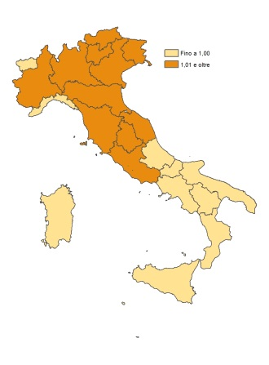
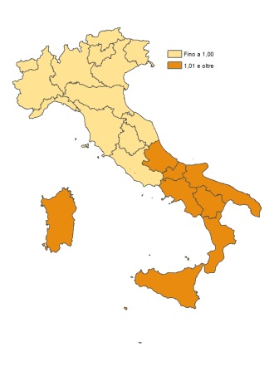
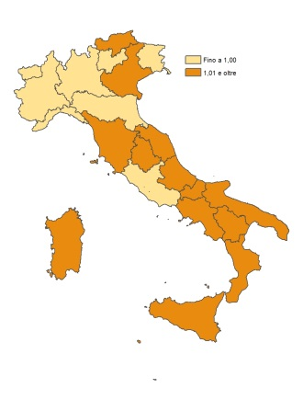

Anziane sole e giovani disoccupati
Famiglie degli operai in pensione
Giovani blue-collar
-

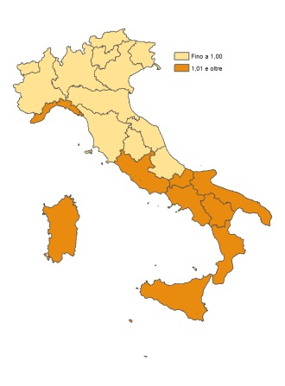
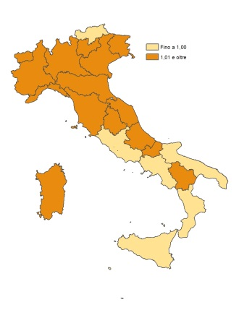
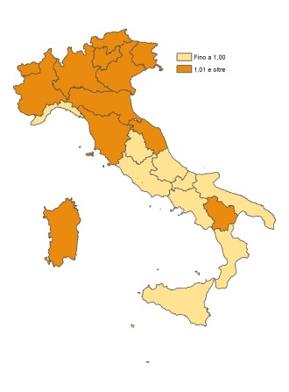

Famiglie di impiegati
Pensioni d’argento
Classe dirigente

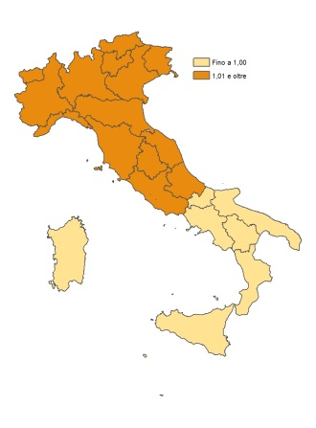
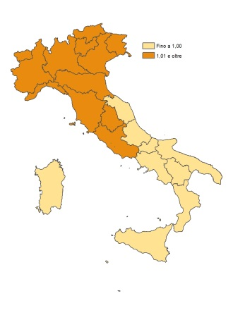
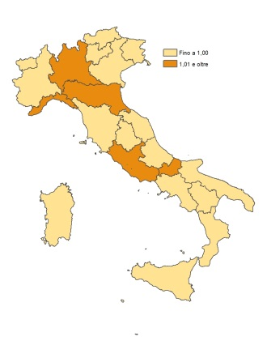

Fonte: Istat, Rilevazione sulle forze di lavoro
(a) Un valore inferiore a uno dell’indicatore di localizzazione significa inferiore alla media nazionale; valore uguale o superiore a uno significa
uguale o superiore alla media nazionale.

Quozienti di localizzazione

REG | Famiglie a basso reddito con stranieri | Famiglie a basso reddito di soli italiani | Le famiglie degli operai in pensione | Famiglie tradizionali della provincia italiana | Le famiglie di impiegati | I giovani blue-collar | Anziane sole e giovani disoccupati | Pensioni d'argento | La classe dirigente

Piemonte | 1.14 | 0.64 | 1.26 | 0.84 | 1.05 | 1.21 | 0.77 | 1.12 | 0.89
Valle d'Aosta | 0.87 | 0.72 | 1.31 | 0.82 | 1.11 | 1.31 | 0.74 | 1.02 | 0.78
Lombardia | 1.42 | 0.68 | 1.03 | 0.81 | 1.08 | 1.14 | 0.78 | 1.17 | 1.08
Bolzano | 1.30 | 0.75 | 1.13 | 1.03 | 1.08 | 1.16 | 0.65 | 1.03 | 0.90
Trento | 1.18 | 0.57 | 1.14 | 0.69 | 1.10 | 1.30 | 0.81 | 1.29 | 0.95
Veneto | 0.98 | 0.43 | 1.15 | 0.72 | 1.21 | 0.92 | 1.08 | 1.32 | 1.12
Friuli-Venezia-Giulia | 1.42 | 0.60 | 1.18 | 0.83 | 1.10 | 1.12 | 0.66 | 1.02 | 1.13
Liguria | 1.23 | 0.60 | 1.15 | 1.06 | 1.07 | 1.16 | 0.81 | 1.06 | 0.94
Emilia-Romagna | 1.36 | 0.71 | 1.10 | 1.10 | 1.05 | 0.99 | 0.69 | 1.20 | 0.94
Toscana | 1.21 | 0.72 | 1.10 | 1.27 | 1.04 | 1.07 | 0.77 | 0.98 | 0.95
Umbria | 1.20 | 0.81 | 0.76 | 0.77 | 1.17 | 0.91 | 1.10 | 1.13 | 1.47
Marche | 0.81 | 1.11 | 1.04 | 1.12 | 1.01 | 0.96 | 0.95 | 0.95 | 0.92
Lazio | 0.41 | 1.23 | 1.22 | 1.05 | 0.82 | 0.89 | 1.09 | 0.89 | 1.09
Abruzzo | 0.48 | 1.97 | 0.66 | 1.29 | 0.76 | 0.63 | 1.39 | 0.77 | 0.91
Molise | 0.39 | 1.58 | 0.97 | 1.30 | 0.81 | 0.82 | 1.26 | 0.79 | 0.80
Campania | 0.37 | 1.41 | 1.09 | 1.16 | 0.93 | 1.05 | 1.03 | 0.73 | 0.84
Puglia | 0.59 | 1.55 | 0.91 | 1.03 | 0.87 | 0.73 | 1.49 | 0.72 | 0.78
Basilicata | 0.44 | 1.60 | 0.86 | 1.14 | 0.78 | 0.78 | 1.55 | 0.78 | 0.85
Calabria | 0.30 | 1.10 | 1.10 | 1.36 | 0.78 | 1.20 | 1.40 | 0.77 | 0.94
Sicilia | 1.12 | 0.79 | 0.95 | 1.35 | 1.26 | 1.09 | 0.53 | 1.08 | 0.93
Sardegna | 1.22 | 0.76 | 1.01 | 0.79 | 1.29 | 1.22 | 0.66 | 1.04 | 0.90

FIG_2.6
Figura 2.6 Distribuzione dei gruppi sociali per tipologia comunale - Anno 2015 (valori percentuali)

Fonte: Istat, Rilevazione sulle forze di lavoro

GRUPPI | Tipo comune
 | Centro dell'area metropolitana | Periferia dell'area metropolitana | Piccoli (<=2000 ab.) | Medio-Piccoli (2.001-10.000 ab.) | Medio-Grandi (10.001-50.000 ab.) | Grandi (> 50.000 ab.)

Totale famiglie | 16.0 | 12.1 | 5.7 | 22.8 | 25.8 | 17.6
Classe dirigente | 30.3 | 9.8 | 3.5 | 13.3 | 20.0 | 23.2
Pensioni d'argento | 20.1 | 15.0 | 5.8 | 18.5 | 22.5 | 18.1
Famiglie di impiegati | 18.3 | 14.4 | 4.7 | 20.2 | 24.1 | 18.3
Giovani blue-collar | 12.5 | 11.5 | 7.3 | 25.1 | 28.2 | 15.3
Famiglie degli operai in pensione | 12.1 | 12.0 | 6.9 | 27.3 | 25.5 | 16.1
Anziane sole e giovani disoccupati | 14.3 | 10.0 | 6.5 | 23.9 | 26.9 | 18.4
Famiglie tradizionali della provincia | 11.8 | 11.9 | 5.4 | 24.1 | 30.1 | 16.7
Famiglie a basso reddito di soli italiani | 9.9 | 11.9 | 4.7 | 23.8 | 34.3 | 15.4
Famiglie a basso reddito con stranieri | 20.2 | 10.5 | 4.0 | 22.3 | 23.5 | 19.6

FIG_2.7
Figura 2.7 Indice di diversità dei gruppi sociali nelle regioni italiane - Anno 2015

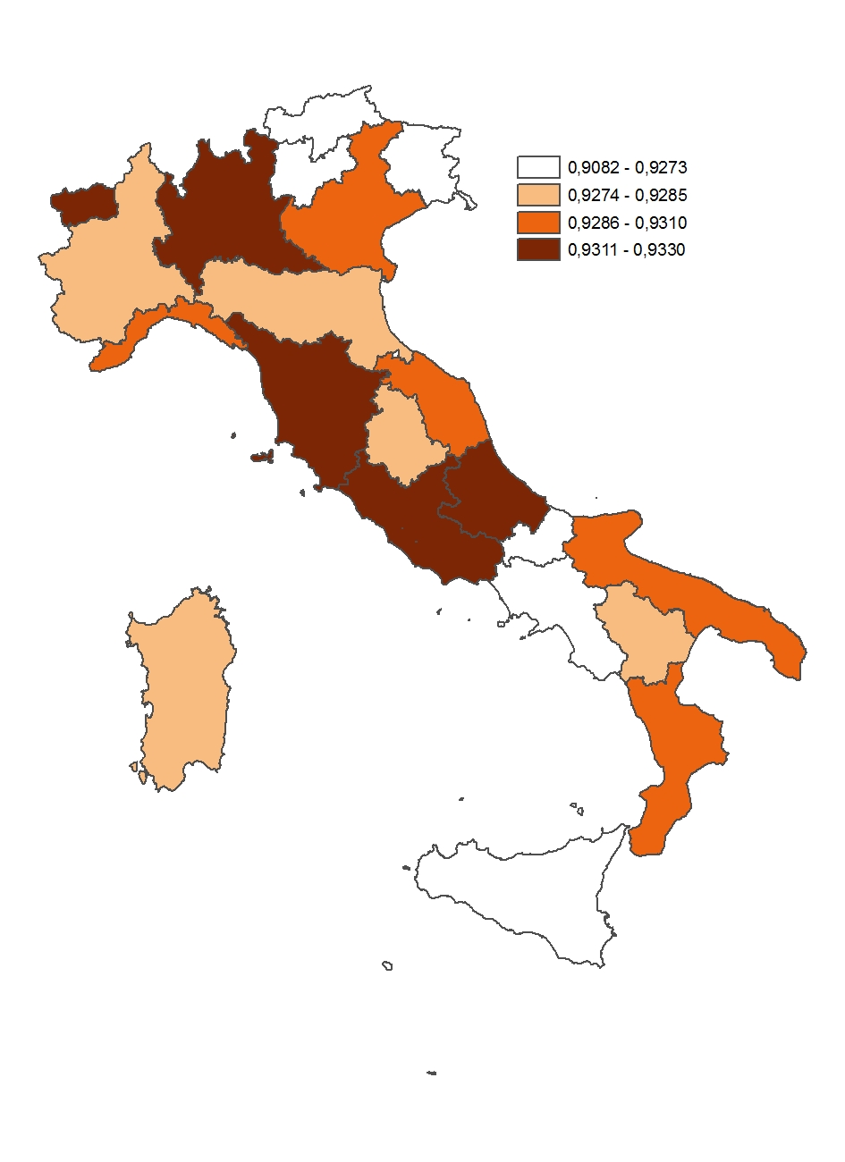

Fonte: Istat, Rilevazione sulle forze di lavoro

 | Regioni
Etichette di riga (nodi) | Piemonte | Valle d'Aosta | Lombardia | Bolzano | Trento | Veneto | Friuli-Venezia-Giulia | Liguria | Emilia-Romagna | Toscana | Umbria | Marche | Lazio | Abruzzo | Molise | Campania | Puglia | Basilicata | Calabria | Sicilia | Sardegna
4 | 395,565 | 8,769 | 1,124,675 | 45,844 | 51,482 | 505,393 | 114,143 | 122,489 | 500,500 | 364,843 | 95,805 | 148,192 | 555,554 | 84,809 | 10,184 | 222,152 | 124,728 | 17,089 | 92,704 | 177,308 | 39,030
8 | 405,048 | 13,340 | 975,043 | 58,980 | 58,368 | 528,447 | 101,302 | 98,952 | 383,135 | 326,983 | 92,226 | 161,661 | 686,795 | 212,977 | 55,682 | 1,673,096 | 934,137 | 117,671 | 441,741 | 1,179,521 | 264,166
11 | 1,065,481 | 32,151 | 1,976,476 | 93,912 | 104,266 | 1,066,810 | 268,145 | 349,779 | 1,008,180 | 826,897 | 189,075 | 328,997 | 860,993 | 266,827 | 73,917 | 749,301 | 762,798 | 120,860 | 346,297 | 842,550 | 351,169
12 | 260,535 | 7,374 | 570,379 | 49,019 | 29,562 | 353,867 | 59,139 | 79,383 | 259,786 | 278,545 | 69,145 | 138,550 | 317,095 | 104,912 | 23,095 | 533,777 | 372,208 | 46,858 | 143,587 | 407,609 | 158,643
14 | 806,565 | 24,704 | 1,872,109 | 113,393 | 120,030 | 925,594 | 233,801 | 332,993 | 852,430 | 699,715 | 162,761 | 281,645 | 1,193,829 | 234,408 | 44,632 | 779,558 | 577,637 | 93,021 | 297,811 | 694,677 | 224,439
15 | 433,167 | 13,616 | 930,146 | 45,806 | 53,132 | 461,900 | 129,651 | 118,239 | 403,841 | 353,651 | 72,292 | 135,147 | 437,165 | 103,576 | 22,776 | 301,363 | 273,686 | 49,165 | 116,986 | 320,953 | 161,749
16 | 356,257 | 10,045 | 821,599 | 28,906 | 37,479 | 338,426 | 104,797 | 180,207 | 309,854 | 321,130 | 65,511 | 126,727 | 681,709 | 134,178 | 36,117 | 864,398 | 545,643 | 62,511 | 310,339 | 831,887 | 246,254
27 | 395,659 | 10,445 | 937,877 | 44,744 | 44,605 | 404,719 | 126,341 | 166,668 | 362,118 | 319,722 | 85,670 | 120,967 | 529,690 | 100,905 | 22,402 | 360,100 | 260,489 | 33,834 | 114,793 | 318,457 | 103,062
28 | 268,769 | 6,760 | 737,019 | 32,555 | 32,678 | 302,820 | 78,828 | 120,993 | 341,823 | 240,223 | 57,064 | 99,981 | 587,984 | 83,490 | 23,340 | 365,090 | 222,268 | 33,152 | 104,949 | 295,241 | 106,446
Totale complessivo | 4,387,046 | 127,203 | 9,945,323 | 513,159 | 531,602 | 4,887,976 | 1,216,147 | 1,569,704 | 4,421,666 | 3,731,710 | 889,550 | 1,541,868 | 5,850,814 | 1,326,082 | 312,146 | 5,848,836 | 4,073,592 | 574,161 | 1,969,208 | 5,068,203 | 1,654,957

Etichette di riga (nodi) | Pk/P | Pk/P | Pk/P | Pk/P | Pk/P | Pk/P | Pk/P | Pk/P | Pk/P | Pk/P | Pk/P | Pk/P | Pk/P | Pk/P | Pk/P | Pk/P | Pk/P | Pk/P | Pk/P | Pk/P | Pk/P
4 | 0.090166535049 | 0.068937432866 | 0.11308582119 | 0.089336548946 | 0.096842529583 | 0.10339519063 | 0.09385657701 | 0.078033379577 | 0.11319253842 | 0.097768301099 | 0.10770017353 | 0.096112262834 | 0.094953331511 | 0.063954865519 | 0.032626995421 | 0.03798219715 | 0.030618602125 | 0.029762999807 | 0.047076689809 | 0.034984307787 | 0.023583450583
8 | 0.092328194368 | 0.10486936141 | 0.09804031744 | 0.11493594066 | 0.10979653617 | 0.10811165194 | 0.083297556184 | 0.063038478263 | 0.086649548082 | 0.087622770838 | 0.10367769053 | 0.10484730037 | 0.1173845633 | 0.16060596409 | 0.17838383073 | 0.28605621765 | 0.2293152132 | 0.2049440411 | 0.22432416785 | 0.23272972454 | 0.15962124785
11 | 0.24286977616 | 0.25274988564 | 0.19873425634 | 0.18300796526 | 0.1961359057 | 0.21825198528 | 0.22048747243 | 0.22283129179 | 0.22800910282 | 0.22158671903 | 0.21255126629 | 0.21337542829 | 0.14715773897 | 0.20121480775 | 0.23680312795 | 0.12811121017 | 0.1872543515 | 0.21049775493 | 0.17585611979 | 0.1662424416 | 0.21219201965
12 | 0.059387354833 | 0.057966978576 | 0.057351486603 | 0.095524693163 | 0.055609937795 | 0.072395371654 | 0.048627907902 | 0.05057227125 | 0.058752922183 | 0.074642849089 | 0.077730669704 | 0.08985880969 | 0.054196813518 | 0.079114085053 | 0.073988833585 | 0.0912620589 | 0.091370865333 | 0.081611577853 | 0.072916226342 | 0.080424668494 | 0.095859309956
14 | 0.1838515877 | 0.19420941439 | 0.18824014287 | 0.22097058971 | 0.22578877975 | 0.18936137812 | 0.19224761701 | 0.21213728215 | 0.19278478157 | 0.1875051497 | 0.18296993569 | 0.18266467695 | 0.2040449215 | 0.17676696876 | 0.14298569999 | 0.13328435089 | 0.14180031781 | 0.1620117792 | 0.15123407816 | 0.13706581363 | 0.13561591296
15 | 0.098737815336 | 0.10704482054 | 0.093525966834 | 0.089261961572 | 0.099947672129 | 0.094497162364 | 0.10660791033 | 0.075325575384 | 0.091332239698 | 0.094769039312 | 0.081268076013 | 0.087651649063 | 0.074718678799 | 0.078106625079 | 0.072964475314 | 0.051525333168 | 0.067185473674 | 0.085629528775 | 0.059407522093 | 0.063326690277 | 0.097736276725
16 | 0.081206570633 | 0.078964906566 | 0.082611560566 | 0.056330286065 | 0.07050106149 | 0.069236354494 | 0.086171036008 | 0.11480334754 | 0.07007618702 | 0.086054501613 | 0.073645599038 | 0.082190789258 | 0.1165151759 | 0.10118390451 | 0.11570411246 | 0.14778976387 | 0.13394638974 | 0.10887432019 | 0.15759605162 | 0.1641384515 | 0.14879805186
27 | 0.090188018623 | 0.082112433949 | 0.094303319572 | 0.087192475331 | 0.083906769085 | 0.08279888491 | 0.10388605649 | 0.10617797682 | 0.081896328832 | 0.085677187902 | 0.096307672821 | 0.078454801579 | 0.090532690763 | 0.076092629239 | 0.07176888203 | 0.061567844878 | 0.063945710325 | 0.058928039949 | 0.058294041417 | 0.062834257452 | 0.062274482086
28 | 0.061264147301 | 0.053144766051 | 0.074107128593 | 0.063439539282 | 0.0614708083 | 0.061952020601 | 0.064817866637 | 0.077080397217 | 0.077306351371 | 0.064373481412 | 0.06414891638 | 0.06484428197 | 0.10049608574 | 0.062960149993 | 0.074774042524 | 0.062421023331 | 0.05456307629 | 0.0577399582 | 0.053295102929 | 0.058253644715 | 0.06431924833 | 0.053144766051 | 0.10049608574
Totale complessivo | 1.0 | 1.0 | 1.0 | 1.0 | 1.0 | 1.0 | 1.0 | 1.0 | 1.0 | 1.0 | 1.0 | 1.0 | 1.0 | 1.0 | 1.0 | 1.0 | 1.0 | 1.0 | 1.0 | 1.0 | 1.0

Etichette di riga (nodi) | lnPk/P
4 | -2.4060969291 | -2.6745559558 | -2.179608269 | -2.4153445921 | -2.334669026 | -2.2691968303 | -2.3659874384 | -2.5506186005 | -2.1786650304 | -2.3251548741 | -2.2284040836 | -2.3422383662 | -2.3543697553 | -2.7495776707 | -3.4226152529 | -3.2706377251 | -3.4861475422 | -3.5144892741 | -3.055977309 | -3.352855667 | -3.7472100594
8 | -2.3824057197 | -2.2550398805 | -2.3223764825 | -2.1633803435 | -2.2091262972 | -2.2245907716 | -2.4853360678 | -2.7640099729 | -2.4458834783 | -2.4347143737 | -2.2664683216 | -2.2552502695 | -2.1422998683 | -1.8288013419 | -1.7238176978 | -1.2515669223 | -1.472657745 | -1.5850183074 | -1.4946630954 | -1.4578774792 | -1.834951471
11 | -1.4152298799 | -1.3753548735 | -1.615786742 | -1.6982256011 | -1.6289474636 | -1.5221049879 | -1.5119144001 | -1.5013403329 | -1.4783697262 | -1.5069412581 | -1.5485720666 | -1.5447020907 | -1.9162502133 | -1.6033822463 | -1.4405261668 | -2.0548565628 | -1.6752874179 | -1.5582802914 | -1.7380891195 | -1.7943080645 | -1.5502636612
12 | -2.8236739569 | -2.8478817655 | -2.8585565142 | -2.3483704978 | -2.8893933564 | -2.6256129091 | -3.0235576762 | -2.9843518519 | -2.8344143879 | -2.5950405521 | -2.55450538 | -2.4095156217 | -2.9151331634 | -2.5368643537 | -2.6038410947 | -2.3940201429 | -2.3928286114 | -2.5057841416 | -2.6184440812 | -2.5204343278 | -2.3448736837
14 | -1.6936264354 | -1.6388182465 | -1.6700367756 | -1.5097256645 | -1.4881553196 | -1.664098036 | -1.648971066 | -1.5505216566 | -1.6461808337 | -1.6739489689 | -1.6984334255 | -1.7001031734 | -1.5894151059 | -1.7329229745 | -1.9450106538 | -2.0152704564 | -1.9533354236 | -1.8200862353 | -1.888926456 | -1.987294077 | -1.9979285581
15 | -2.3152872718 | -2.2345076487 | -2.3695161611 | -2.4161798441 | -2.3031085087 | -2.3591854728 | -2.2385975643 | -2.5859355553 | -2.3932514354 | -2.3563125126 | -2.5100020085 | -2.4343848536 | -2.5940251672 | -2.5496803976 | -2.6177825958 | -2.9656816861 | -2.7002982204 | -2.457725093 | -2.8233344261 | -2.7594483914 | -2.3254824815
16 | -2.510759116 | -2.5387517459 | -2.4936056498 | -2.8765229477 | -2.6521275127 | -2.6702292003 | -2.451421167 | -2.1645346357 | -2.6581722428 | -2.4527744438 | -2.6084908929 | -2.498712036 | -2.1497337492 | -2.2908155811 | -2.1567191013 | -1.9119645295 | -2.0103156356 | -2.2175610878 | -1.847720155 | -1.8070449909 | -1.905165249
27 | -2.405858692 | -2.4996658252 | -2.3612388877 | -2.4396372439 | -2.4780489884 | -2.4913406849 | -2.2644605911 | -2.2426385662 | -2.5023011141 | -2.4571686743 | -2.3402072871 | -2.5452325961 | -2.4020442696 | -2.5758038751 | -2.6343042948 | -2.7876155435 | -2.7497208318 | -2.8314382413 | -2.8422553964 | -2.7672548534 | -2.7762035344
28 | -2.7925604799 | -2.9347356541 | -2.602243549 | -2.7576679639 | -2.7891928786 | -2.7813950548 | -2.7361739939 | -2.5629062821 | -2.5599791615 | -2.74305351 | -2.74654808 | -2.7357665453 | -2.2976365001 | -2.7652532925 | -2.5932844793 | -2.773853148 | -2.9083978834 | -2.8518058287 | -2.9319108295 | -2.8429486183 | -2.7438963406

Etichette di riga (nodi) | Pk/P^2
4 | 0.0081300040428 | 0.0047523696502 | 0.012788402954 | 0.0079810189776 | 0.009378475536 | 0.010690565445 | 0.0088090570481 | 0.0060892083282 | 0.012812550755 | 0.0095586406997 | 0.011599327378 | 0.0092375670671 | 0.0090161351651 | 0.0040902248236 | 0.0010645208302 | 0.0014426473004 | 0.00093749879608 | 0.00088583615754 | 0.0022162147234 | 0.0012239017914 | 0.00055617914142
8 | 0.0085244954752 | 0.010997582964 | 0.0096119038438 | 0.013210270456 | 0.012055279354 | 0.011688129286 | 0.0069384828662 | 0.0039738497418 | 0.0075081441829 | 0.0076777499693 | 0.010749063513 | 0.010992956395 | 0.013779135701 | 0.0257942757 | 0.031820791067 | 0.081828159658 | 0.052585467006 | 0.042002059981 | 0.05032133228 | 0.054163124685 | 0.025478942764
11 | 0.058985728171 | 0.063882504692 | 0.039495304641 | 0.03349191535 | 0.038469293506 | 0.04763392908 | 0.048614725498 | 0.0496537846 | 0.051988150969 | 0.049100674051 | 0.045178040802 | 0.045529073396 | 0.021655400139 | 0.040487398858 | 0.056075721405 | 0.016412482171 | 0.035064192154 | 0.044309304829 | 0.030925374866 | 0.02763654939 | 0.045025453204
12 | 0.003526857914 | 0.0033601706053 | 0.0032891930155 | 0.0091249670039 | 0.0030924651816 | 0.0052410898369 | 0.002364673427 | 0.0025575546194 | 0.003451905865 | 0.0055715549202 | 0.0060420570126 | 0.0080746056789 | 0.0029372945955 | 0.0062590384537 | 0.0054743474952 | 0.0083287633946 | 0.0083486350318 | 0.0066604496396 | 0.0053167760639 | 0.0064681273024 | 0.0091890073053
14 | 0.0338014063 | 0.037717296638 | 0.035434351387 | 0.048828001519 | 0.050980573061 | 0.035857731524 | 0.036959146245 | 0.045002226479 | 0.037165972004 | 0.035158181166 | 0.033477997368 | 0.033366384205 | 0.04163432999 | 0.031246561246 | 0.020444910401 | 0.017764718192 | 0.020107330132 | 0.026247816601 | 0.022871746396 | 0.018787037267 | 0.018391675849
15 | 0.0097491561774 | 0.011458593605 | 0.0087471064723 | 0.0079676977837 | 0.0099895371641 | 0.0089297136948 | 0.011365246546 | 0.0056739423069 | 0.0083415780083 | 0.0089811708121 | 0.0066045001789 | 0.0076828115834 | 0.0055828809614 | 0.0061006448813 | 0.0053238146579 | 0.002654859958 | 0.0045138878728 | 0.0073324161983 | 0.0035292536813 | 0.0040102697014 | 0.0095523797881
16 | 0.006594507114 | 0.006235456469 | 0.0068246699392 | 0.0031731011281 | 0.0049703996712 | 0.0047936727837 | 0.0074254474467 | 0.013179808607 | 0.0049106719873 | 0.0074053772478 | 0.0054236742577 | 0.0067553258389 | 0.013575786215 | 0.010238182533 | 0.01338744164 | 0.021841814303 | 0.017941635325 | 0.011853617596 | 0.024836515486 | 0.02694143126 | 0.022140860236
27 | 0.0081338787031 | 0.0067424518091 | 0.0088931160823 | 0.0076025277543 | 0.0070403458982 | 0.0068556553424 | 0.010792312733 | 0.011273762762 | 0.0067070086762 | 0.0073405805268 | 0.0092751678442 | 0.0061551558909 | 0.0081961680968 | 0.0057900882245 | 0.0051507724279 | 0.0037905995229 | 0.0040890538689 | 0.0034725138923 | 0.0033981952647 | 0.0039481439096 | 0.0038781111191
28 | 0.0037532957445 | 0.0028243661586 | 0.0054918665084 | 0.0040245751443 | 0.0037786602731 | 0.0038380528566 | 0.0042013558354 | 0.0059413876351 | 0.0059762719624 | 0.0041439451091 | 0.0041150834727 | 0.0042047809042 | 0.010099463249 | 0.0039639804872 | 0.0055911574354 | 0.0038963841536 | 0.0029771292942 | 0.0033339027729 | 0.0028403679962 | 0.0033934871226 | 0.0041369657057
 | 0.14119932964 | 0.14797079259 | 0.13057591484 | 0.13540407512 | 0.13975502964 | 0.13552853985 | 0.13747044764 | 0.14334552508 | 0.13886225441 | 0.1349378745 | 0.13246491183 | 0.13199866096 | 0.12647659411 | 0.13397039521 | 0.14433347736 | 0.15796042865 | 0.14656482948 | 0.14609791767 | 0.14625577676 | 0.14657207243 | 0.13834957511
S | 0.85880067036 | 0.85202920741 | 0.86942408516 | 0.86459592488 | 0.86024497036 | 0.86447146015 | 0.86252955236 | 0.85665447492 | 0.86113774559 | 0.8650621255 | 0.86753508817 | 0.86800133904 | 0.87352340589 | 0.86602960479 | 0.85566652264 | 0.84203957135 | 0.85343517052 | 0.85390208233 | 0.85374422324 | 0.85342792757 | 0.86165042489 | 0.84203957135 | 0.87352340589
S* (normalizzato) | 0.96615075415 | 0.95853285833 | 0.9781020958 | 0.97267041549 | 0.96777559165 | 0.97253039267 | 0.9703457464 | 0.96373628428 | 0.96877996379 | 0.97319489119 | 0.97597697419 | 0.97650150642 | 0.98271383162 | 0.97428330539 | 0.96262483797 | 0.94729451777 | 0.96011456683 | 0.96063984262 | 0.96046225115 | 0.96010641852 | 0.969356728 | 0.94729451777 | 0.98271383162

Etichette di riga (nodi) | Pk/P*lnPk/P
4 | -0.21694942309 | -0.18437702165 | -0.24648279097 | -0.21577855038 | -0.22609525422 | -0.23462403884 | -0.22206348222 | -0.19903338941 | -0.24660862516 | -0.22732644183 | -0.2399995065 | -0.22511782947 | -0.22355525188 | -0.17584887016 | -0.11166965218 | -0.12422600688 | -0.10674096454 | -0.10460174359 | -0.14386529584 | -0.11729733462 | -0.088372143262
8 | -0.21996321835 | -0.23648459223 | -0.22768652756 | -0.2486501548 | -0.24255441538 | -0.24050418322 | -0.20702242074 | -0.1742389826 | -0.21193469805 | -0.21333641963 | -0.23498220124 | -0.23645690242 | -0.2514729345 | -0.29371640264 | -0.30750120443 | -0.35801849992 | -0.33770282478 | -0.32484005712 | -0.33528905509 | -0.33929142415 | -0.29289724353
11 | -0.34371656414 | -0.347620787 | -0.32111217657 | -0.31078881181 | -0.31949508612 | -0.33220243543 | -0.33335818461 | -0.3345456058 | -0.3370817549 | -0.33391816915 | -0.32915095369 | -0.32960147017 | -0.28199104869 | -0.32262425044 | -0.34112110219 | -0.26325016099 | -0.31370485901 | -0.32801450287 | -0.3056536084 | -0.29829015363 | -0.32895357726
12 | -0.16769052721 | -0.16508310129 | -0.16394246562 | -0.22432737123 | -0.16067898481 | -0.19008222237 | -0.14702928422 | -0.15092545136 | -0.16653012797 | -0.19370122031 | -0.19856341395 | -0.2165162057 | -0.15799092844 | -0.20070170224 | -0.19265516543 | -0.21848320729 | -0.21863482081 | -0.20450099756 | -0.19092706129 | -0.20270509527 | -0.22477797326
14 | -0.31137590912 | -0.31827393194 | -0.31436796123 | -0.3336049704 | -0.33600877369 | -0.31511589743 | -0.31701075794 | -0.32892345014 | -0.31735861245 | -0.313874052 | -0.31076225464 | -0.31054879694 | -0.32431208052 | -0.3063235413 | -0.27810870982 | -0.26860401464 | -0.27698358386 | -0.29487540928 | -0.28567005128 | -0.2723900796 | -0.27095090545
15 | -0.22860640709 | -0.23919247025 | -0.2216112899 | -0.21567295239 | -0.2301903341 | -0.22293633267 | -0.2386522084 | -0.19478708361 | -0.21858101376 | -0.22330547314 | -0.20398303402 | -0.21337784687 | -0.19382213327 | -0.19914693089 | -0.19100513359 | -0.15280773694 | -0.181420815 | -0.21045384157 | -0.16772730229 | -0.17474673361 | -0.22728399933
16 | -0.20389013749 | -0.20047229441 | -0.20600065417 | -0.16203536052 | -0.18697780485 | -0.1848769355 | -0.21124150165 | -0.24849582206 | -0.18627457522 | -0.21107228233 | -0.1921038744 | -0.20537111437 | -0.25047660593 | -0.23179366502 | -0.24954126943 | -0.28256878634 | -0.26927452164 | -0.24143545591 | -0.29119340093 | -0.29660556659 | -0.28348487752
27 | -0.21697962851 | -0.20525364496 | -0.22267266541 | -0.2127180102 | -0.20792508425 | -0.20628023065 | -0.23524588089 | -0.23811882571 | -0.20492927488 | -0.21052330222 | -0.22537991774 | -0.1996857183 | -0.21746353106 | -0.19599968926 | -0.18906107416 | -0.17162748136 | -0.17583285178 | -0.1668511058 | -0.16568655379 | -0.17387840389 | -0.17288663727
28 | -0.17108383659 | -0.15596583976 | -0.19284479731 | -0.17494518513 | -0.17145394076 | -0.17231304373 | -0.17735296103 | -0.19754983426 | -0.19790264857 | -0.17657990414 | -0.17618808312 | -0.17739881727 | -0.23090347471 | -0.17410076207 | -0.19391036393 | -0.17314675207 | -0.1586911356 | -0.16466314934 | -0.15625648944 | -0.16561211875 | -0.17648535012
 | -2.0802556516 | -2.0527236835 | -2.1167213287 | -2.0985213669 | -2.0813796782 | -2.0989353198 | -2.0889766817 | -2.0666184449 | -2.087201331 | -2.1036372647 | -2.1111132393 | -2.1140747015 | -2.131987989 | -2.100255814 | -2.0545736752 | -2.0127326464 | -2.038986377 | -2.040236263 | -2.0422688183 | -2.0408169101 | -2.066092707
H | 2.0802556516 | 2.0527236835 | 2.1167213287 | 2.0985213669 | 2.0813796782 | 2.0989353198 | 2.0889766817 | 2.0666184449 | 2.087201331 | 2.1036372647 | 2.1111132393 | 2.1140747015 | 2.131987989 | 2.100255814 | 2.0545736752 | 2.0127326464 | 2.038986377 | 2.040236263 | 2.0422688183 | 2.0408169101 | 2.066092707
H* (normalizzato) | 0.94676514775 | 0.93423480907 | 0.96336139263 | 0.95507823301 | 0.94727671429 | 0.95526663113 | 0.95073425959 | 0.94055858753 | 0.94992626265 | 0.95740657848 | 0.96080904113 | 0.96215686067 | 0.97030954914 | 0.95586761393 | 0.93507677657 | 0.91603410375 | 0.92798269146 | 0.92855153911 | 0.92947659489 | 0.92881580298 | 0.94031931388 | 0.91603410375 | 0.97030954914

Regioni | Piemonte
 | Valle d'Aosta
 | Lombardia
 | Bolzano
 | Trento
 | Veneto
 | Friuli-Venezia-Giulia
 | Liguria
 | Emilia-Romagna
 | Toscana
 | Umbria
 | Marche
 | Lazio
 | Abruzzo
 | Molise
 | Campania
 | Puglia
 | Basilicata
 | Calabria
 | Sicilia
 | Sardegna

FIG_2.8
Figura 2.8 Comuni italiani per grado di urbanizzazione - Anno 2014
Torna all'indice
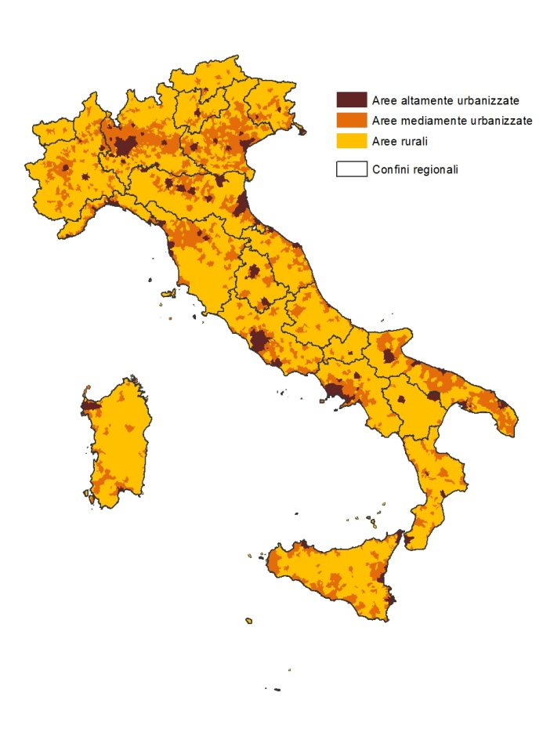

Fonte: Elaborazioni su dati Eurostat

FIG_2.9
Torna all'indice
Figura 2.9 Quote di popolazione che ricadono nei gruppi sociali per grado di
urbanizzazione del territorio - Anno 2015 (valori percentuali)

Fonte: Istat, Rilevazione sulle forze di lavoro

 | Aree altamente urbanizzate | Aree mediamente urbanizzate | Aree rurali
Totale famiglie | 32.9 | 43.0 | 24.1
Classe dirigente | 51.6 | 35.2 | 13.2
Pensioni d'argento | 39.3 | 41.1 | 19.6
Famiglie di impiegati | 35.4 | 43.0 | 21.6
Giovani blue-collar | 26.0 | 45.8 | 28.3
Famiglie di operai in pensione | 26.5 | 45.2 | 28.2
Anziane sole e giovani disoccupati | 35.4 | 41.4 | 23.2
Famiglie tradizionali della provincia | 24.6 | 46.1 | 29.3
Famiglie a basso reddito di soli italiani | 29.0 | 44.0 | 26.9
Famiglie a basso reddito con stranieri | 37.8 | 41.2 | 21.0

FIG_2.10
Figura 2.10 Spesa familiare equivalente per famiglie ordinate in quinti - Anno 2015
Torna all'indice

Fonte: Istat, Indagine sulle spese delle famiglie

Primo | 8.0
Secondo | 12.8
Terzo | 17.0
Quarto | 23.2
Quinto | 39.0

FIG_2.11
Torna all'indice
Figura 2.11 Rapporto tra quota di spesa e quota di famiglie e tra quota di reddito equivalente e quota
di famiglie per gruppo sociale - Anno 2015

Fonte: Istat, Indagine Eu-Silc; Indagine sulle spese delle famiglie

 | GRUPPO | Quota di spesa | Quota di famiglie | Rapporto tra quota di spesa e quota di famiglie | Rapporto tra quota di reddito e quota di famiglie
 | Classe dirigente | 8.3 | 5.4 | 1.54 | 1.69
 | Pensioni d'argento | 14.0 | 10.8 | 1.30 | 1.32
 | Famiglie di impiegati | 21.0 | 18.5 | 1.14 | 1.13
 | Giovani blue-collar | 10.6 | 10.0 | 1.06 | 0.96
 | Famiglie degli operai in pensione | 25.6 | 27.5 | 0.93 | 0.93
 | Anziane sole e giovani disoccupati | 8.4 | 10.0 | 0.84 | 0.80
 | Famiglie tradizionali della provincia | 2.7 | 3.6 | 0.75 | 0.76
 | Famiglie a basso reddito di soli italiani | 4.9 | 7.1 | 0.69 | 0.71
 | Famiglie a basso reddito con stranieri | 4.5 | 7.1 | 0.63 | 0.61

FIG_2.12
Torna all'indice
Figura 2.12 Incidenza di povertà assoluta su famiglie e individui per ripartizione geografica e tipologia
comunale - Anno 2015 (valori percentuali)

Fonte: Istat, Indagine sulle spese delle famiglie

 |  |  | Famiglie | Individui
 | Ripartizione geografica | Nord | 5.0 | 6.7
 |  | Centro | 4.2 | 5.6
 |  | Mezzogiono | 9.1 | 10.0
 | Tipologia comunale | Centro e periferia di area metropolitana | 6.1 | 7.3
 |  | Comuni fino a 10 mila abitanti | 6.2 | 7.4
 |  | Comuni sopra i 10 mila abitanti | 6.1 | 7.9
 | Italia |  | 6.1 | 7.6

FIG 2.13
Figura 2.13 Incidenza di povertà assoluta per gruppo sociale - Anno 2015 (valori percentuali)
Torna all'indice

Italia - Individui
Italia - Famiglie

Fonte: Istat, Indagine sulle spese delle famiglie

 | GRUPPO

 |  | Famiglie | Individui
 | Totale famiglie | 6.1 | 7.6
 | Classe dirigente | 0.5 | 0.6
 | Pensioni d'argento | 1.6 | 1.7
 | Famiglie di impiegati | 1.6 | 2.3
 | Giovani blue-collar | 3.3 | 3.5
 | Famiglie degli operai in pensione | 4.6 | 4.5
 | Anziane sole e giovani disoccupati | 8.5 | 8.3
 | Famiglie tradizionali della provincia | 8.4 | 8.4
 | Famiglie a basso reddito di soli italiani | 12.7 | 13.2
 | Famiglie a basso reddito con stranieri | 27.9 | 34.4

